DV-psgr
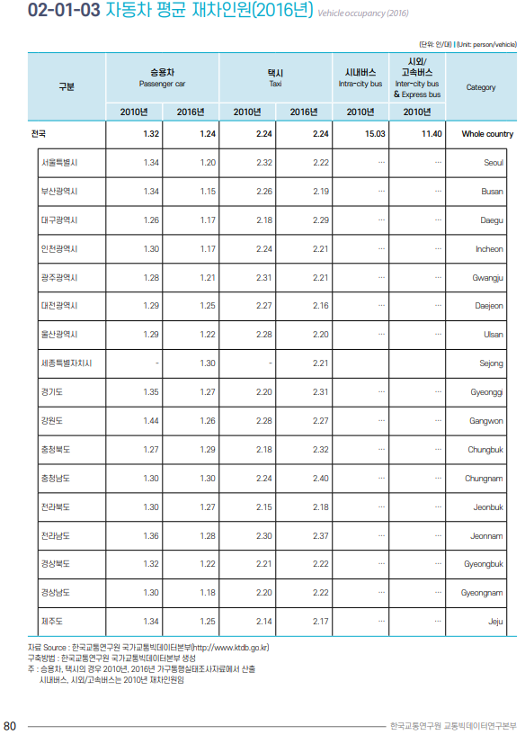
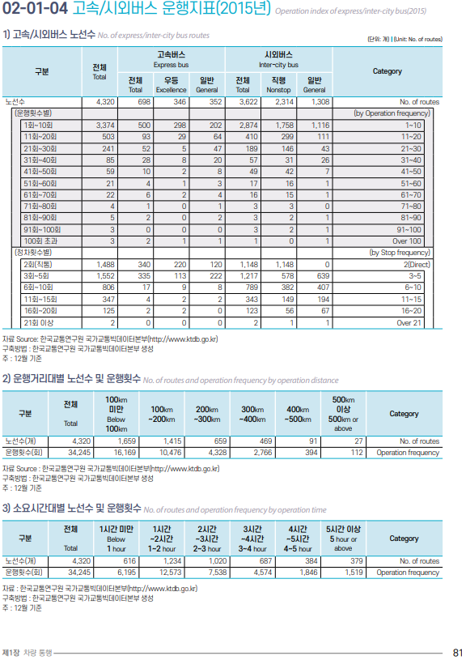
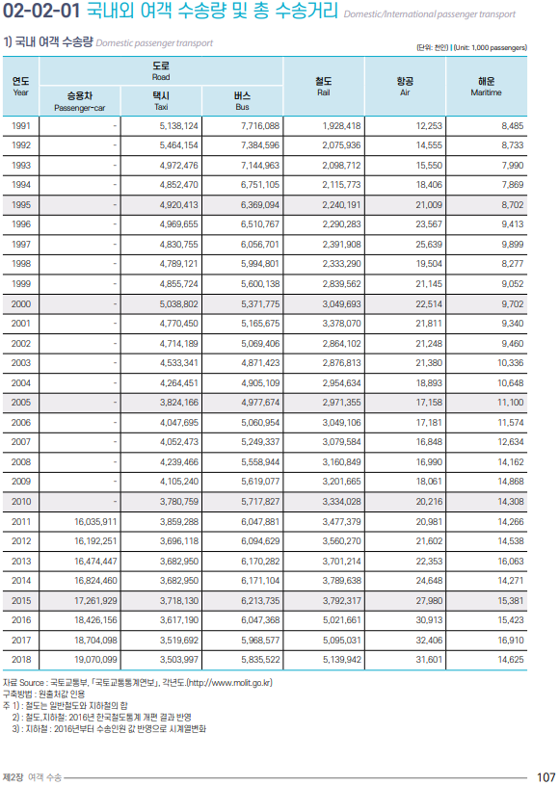
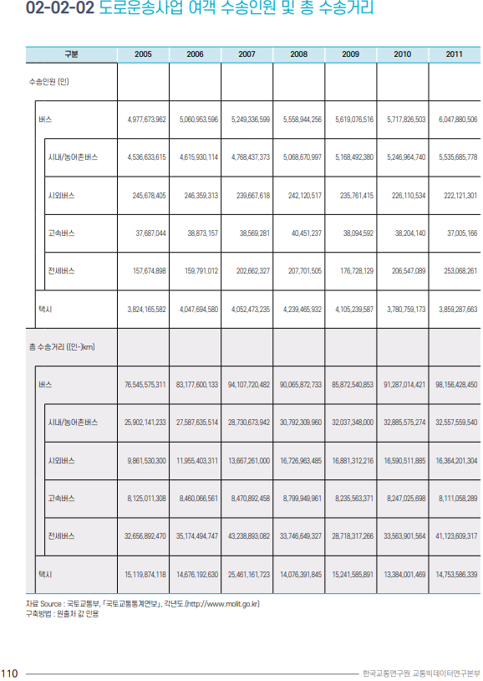

 | 차량별 재차인원 관련 데이터 |  |  |  | 결과
 |  | 2016 |  |  |  |  |  | Start Year Calibration
 | 승용차 | 1.24 |  |  | LDV-psgr | 1.4040944165 | 2016 데이터 기반 | 0.8
 | 택시 | 2.24 |  |  | HDV-psgr | 14.731070293 | 2010 데이터 기반
 |  |  |  |  |  |  |  | Model Run Calibration
 | 국내여객수송량 | 2016 |  |  |  |  |  | 2021 | 2022 | 2023 | 2024 | 2025 | 2026 | 2027 | 2028 | 2029 | 2030
 | 승용차 | 18,426,156 |  |  |  |  |  | 0.75 | 0.85 | 0.86 | 0.87 | 0.88 | 0.89 | 0.9 | 0.91 | 0.92 | 0.93
 | 택시 | 3,617,190 |  |  |  |  |  | These values are adjusted to make EPS new vehicle sales reflect historical data & future assumptions. See calibration file.
 | 버스 | 6,047,368

 |  | 2010
 | 시내버스 | 15.03
 | 시외버스 | 11.4

 | 버스구분 | 2,010
 | 전체 | 5,717,826,503
 | 시내/농어촌버스 | 5,246,964,740 | 시내버스 | 5,246,964,740
 | 시외버스 | 226,110,534 | 시외버스 | 470,861,763
 | 고속버스 | 38,204,140
 | 전세버스 | 206,547,089

Notes
LDV-psgr의 경우 2016년도 데이터를 이용했으며, HDV-psgr은 2010년도 데이터를 이용했다.

DV-freight
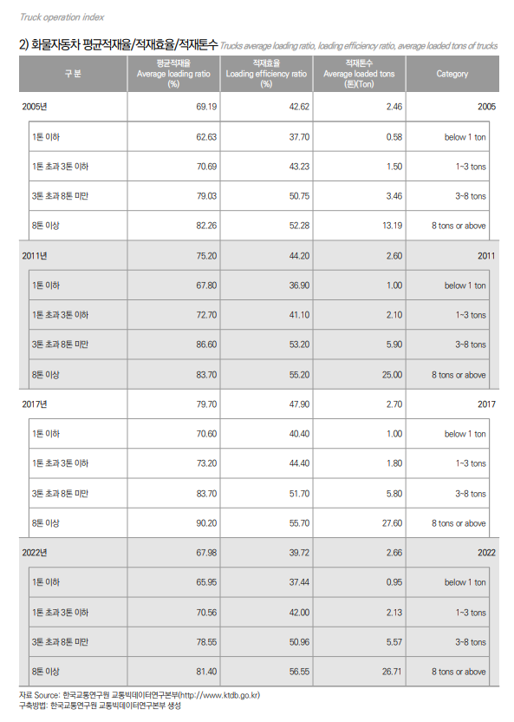
 |  |  | < | 최대적재량별 | 화물자동차 | 등록현황 |  | >
조회년월: | 2020.12
규 |  | 모 | 1톤 이하 | 1톤 초과 | 3톤 이상 | 5톤 이상 | 8톤 이상 | 10톤 이상 | 12톤 이상 | 15톤 이상 | 20톤 이상 | 계
시도 | 유 형 | 용 도 |  | 3톤 미만 | 5톤 미만 | 8톤 미만 | 10톤 미만 | 12톤 미만 | 15톤 미만 | 20톤 미만
총계 | 일반형 | 비사업용 | 2,045,795 | 125,936 | 86,676 | 46,883 | 5,005 | 2,704 | 3,691 | 3,033 | 4,464 | 2,324,187
 |  | 사업용 | 74,429 | 24,958 | 63,723 | 27,581 | 9,936 | 4,650 | 13,734 | 5,041 | 26,618 | 250,670
 |  | 계 | 2,120,224 | 150,894 | 150,399 | 74,464 | 14,941 | 7,354 | 17,425 | 8,074 | 31,082 | 2,574,857
 | 덤프형 | 비사업용 | 32,582 | 8,506 | 5,328 | 5,265 | 391 | 745 | 78 | 135 | 3 | 53,033
 |  | 사업용 | 213 | 429 | 608 | 279 | 19 | 362 | 40 | 90 | 16 | 2,056
 |  | 계 | 32,795 | 8,935 | 5,936 | 5,544 | 410 | 1,107 | 118 | 225 | 19 | 55,089
 | 밴형 | 비사업용 | 376,533 | 2,919 | 1,073 | 68 | 7 | 1 | 1 | 1 | 1 | 380,604
 |  | 사업용 | 8,427 | 270 | 75 | 38 | 29 | 14 | 25 | 1 | 8 | 8,887
 |  | 계 | 384,960 | 3,189 | 1,148 | 106 | 36 | 15 | 26 | 2 | 9 | 389,491
 | 특수용도형-특수용도형형 | 비사업용 | 315,364 | 61,999 | 21,220 | 15,632 | 2,229 | 2,221 | 1,724 | 1,392 | 10,388 | 432,169
 |  | 사업용 | 62,633 | 13,459 | 8,011 | 5,681 | 2,613 | 1,802 | 3,667 | 4,458 | 61,315 | 163,639
 |  | 계 | 377,997 | 75,458 | 29,231 | 21,313 | 4,842 | 4,023 | 5,391 | 5,850 | 71,703 | 595,808
 | 계 | 비사업용 | 2,770,274 | 199,360 | 114,297 | 67,848 | 7,632 | 5,671 | 5,494 | 4,561 | 14,856 | 3,189,993
 |  | 사업용 | 145,702 | 39,116 | 72,417 | 33,579 | 12,597 | 6,828 | 17,466 | 9,590 | 87,957 | 425,252
 |  | 계 | 2,915,976 | 238,476 | 186,714 | 101,427 | 20,229 | 12,499 | 22,960 | 14,151 | 102,813 | 3,615,245

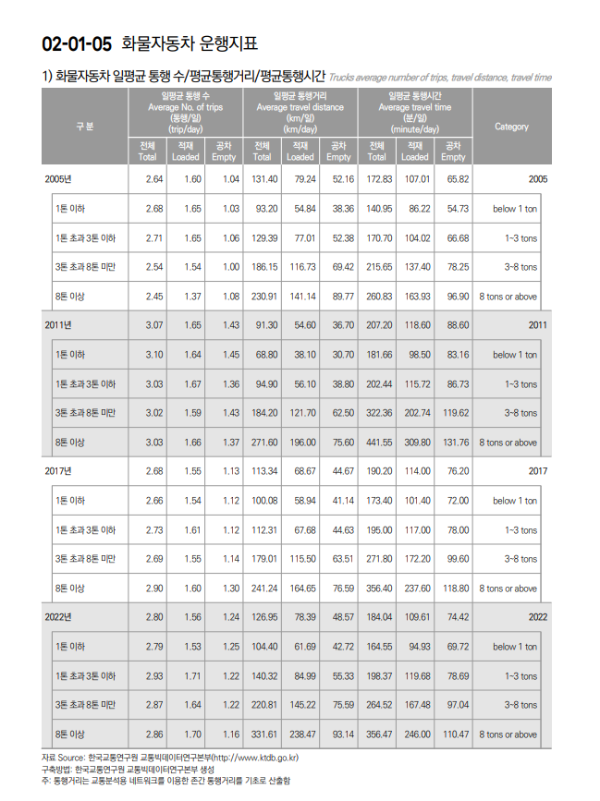

 |  |  |  |  |  |  |  |  |  | 적재톤수 | loaded ratio |  | LDV 적재톤수 추정 | 2020년 등록자료상 차량 등록 대수 | 적제 톤수 평균
 |  |  |  |  |  |  |  |  | 1톤 이하 | 0.95 | 0.59090038314 |  | 1톤이하 | 2,915,976 | 0.56135536398
 |  |  |  |  |  |  |  |  | 1톤 초과 3톤 이하 | 2.13 | 0.60568700114
 |  |  |  |  |  |  |  |  | 3톤 초과 8톤 미만 | 5.57 | 0.65766948961 |  | HDV
 |  |  |  |  |  |  |  |  | 8톤 이상 | 26.71 | 0.7191278912 |  | 1톤 초과 3톤 이하 | 238,476 | 6.6919426527
 |  |  |  |  |  |  |  |  |  |  |  |  | 3톤 초과 8톤 미만 | 288,141
 |  |  |  |  |  |  |  |  | 특수차 제외 |  |  |  | 8톤 이상 | 172,652

 |  |  |  |  |  |  |  |  | Notes
 |  |  |  |  |  |  |  |  | 등록차량 수 기준은 모델의 시작 년도인 2020년도 기준값을 사용하지만, 적재율 통계(좌측표)는 6년마다 갱신되는 통계값이어서 2020년도 값이 없으므로 2022년도 통계값을 활용함.

Air-Calcs
https://www.airportal.go.kr/file/htmlOpen/upload/ebook/Stats2025/
p. 32
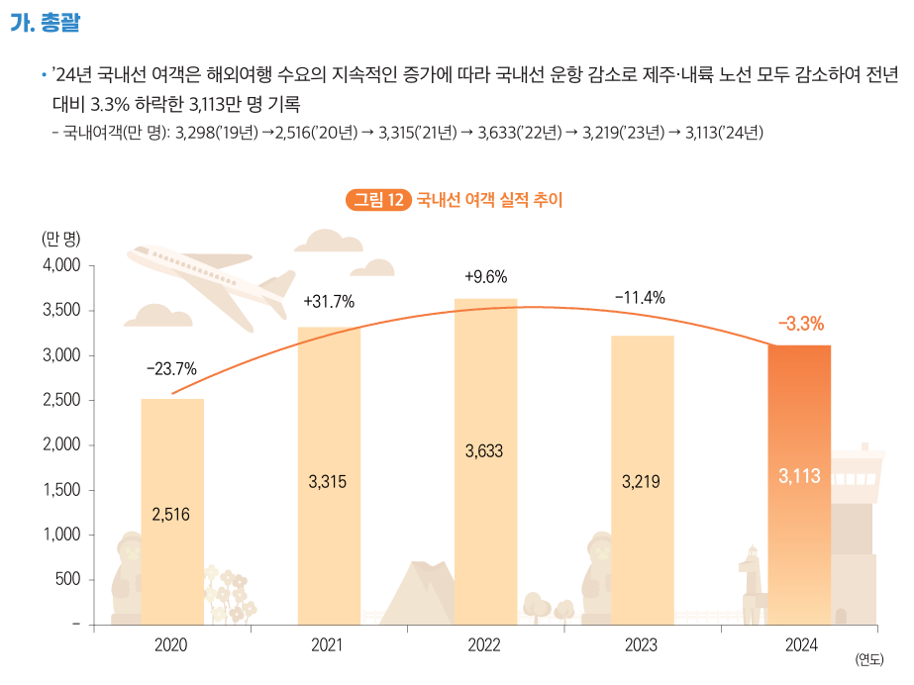

A. Overview
In 2024, domestic air passengers decreased due to a continued rise in overseas travel demand, which led to reduced domestic flight operations. Both Jeju and inland routes saw declines, resulting in a 3.3% drop year-over-year to 31.13 million passengers.

Domestic passengers (10,000 persons):
32.98 (2019) → 25.16 (2020) → 33.15 (2021) → 36.33 (2022) → 32.19 (2023) → 31.13 (2024)

 | passengers
2019 | 32980000
2020 | 25160000
2021 | 33146646 | pg. 16
2022 | 36328296 | pg. 16
2023 | 32189676 | pg. 16
2024 | 31131750 | pg. 16

pg. 56
1-6. Domestic Flight Operation Performance
Year | Flights (Total) | Scheduled | Non-scheduled | Flight Kilometers (Total) | Scheduled | Non-scheduled | km/flight | pkt | psgr-mi
2012 | 155,609 | 148,765 | 6,844 | 61,719,336 | 58,589,680 | 3,129,656 | 397
2013 | 161,750 | 155,952 | 5,798 | 64,559,278 | 61,929,709 | 2,629,569 | 399
2014 | 170,101 | 165,102 | 4,999 | 63,709,330 | 61,583,360 | 2,125,970 | 375
2015 | 182,583 | 179,336 | 3,247 | 68,317,092 | 67,006,009 | 1,311,083 | 374
2016 | 190,997 | 188,293 | 2,704 | 71,694,540 | 70,606,148 | 1,088,392 | 375
2017 | 196,555 | 193,186 | 3,369 | 72,770,168 | 71,446,069 | 1,324,099 | 370
2018 | 194,432 | 191,135 | 3,297 | 71,323,490 | 70,040,450 | 1,283,040 | 367
2019 | 195,349 | 190,859 | 4,490 | 71,936,173 | 70,243,770 | 1,692,403 | 368 | 12,144,699,924 | 7,546,364,337 | 169
2020 | 172,383 | 149,060 | 23,323 | 63,640,729 | 55,353,366 | 8,287,363 | 369 | 9,288,623,250 | 5,771,681,117 | 146
2021 | 212,690 | 195,596 | 17,094 | 78,207,246 | 72,155,503 | 6,051,743 | 368 | 12,188,198,306 | 7,573,392,970 | 156
2022 | 216,445 | 204,195 | 12,250 | 80,598,677 | 75,693,271 | 4,905,406 | 372 | 13,527,744,209 | 8,405,747,947 | 168
2023 | 191,064 | 187,105 | 3,959 | 71,263,714 | 69,773,086 | 1,490,628 | 373 | 12,006,217,101 | 7,460,315,126 | 168
2024 | 186,784 | 185,153 | 1,631 | 68,848,005 | 68,225,653 | 622,352 | 369 | 11,475,066,813 | 7,130,273,741 | 167

pgs. 22-23, 16-17, 18-19
Year | Domestic passengers | International passengers | Total
2019 | 32,980,968 | 90,385,640 | 123,366,608 |  | 0.26734112686
2020 | 25,164,038 | 42,911,044 | 68,075,082 |  | 0.36965123303
2021 | 33,146,646 | 32,043,421 | 65,190,067 |  | 0.50846160351
2022 | 36,328,296 | 39,609,650 | 75,937,946 |  | 0.47839450385
2023 | 32,189,676 | 68,319,015 | 100,508,691 |  | 0.32026758761
2024 | 31,131,750 | 88,926,621 | 120,058,371 |  | 0.25930511751

